ex1
ρe | 789 | Kg/m³
µ | 0.00119 | Pa.s | pag 387
PVC | ϵ | 0 | mm | pag 255
$$∀$$
$$∀$$
 | 20 | L/s | 0.02 | m³/s
DTu | 18 | cm | 0.18 | m
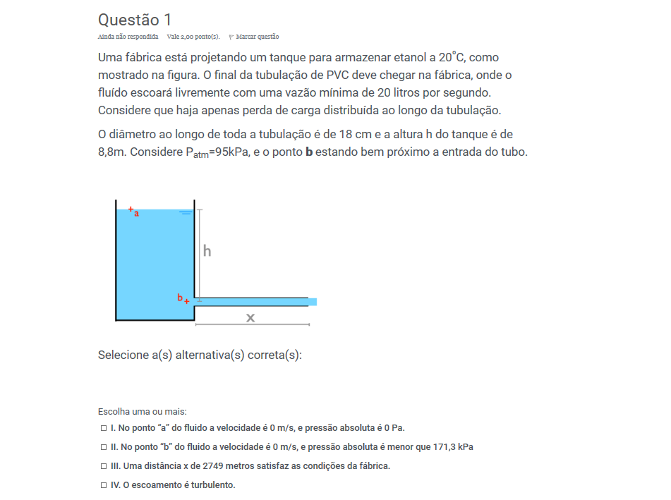
h | 8.8 | m
Patm= | 95000 | Pa

A= | 0.025446900494 | m
v= | 0.78595033626 | m/s
Re= | 93798.879626

Turbulento --> |  | f= | 0.018103942961

De A --> B |  |  | manip= | 0.0031665902679

Pb= | 67869.102276 | Pa
Pbabs= | 162869.10228 | Pa
De B --> C

x= | 2769.0718293 | m

Hd= | 8.7685159057 | m

 |  |  |  | se o valor do item é menor ou igual do x que achamos, esté certo

 |  | explicacao-quanto menor dinuimos o x, maior sera a vazao

ex2
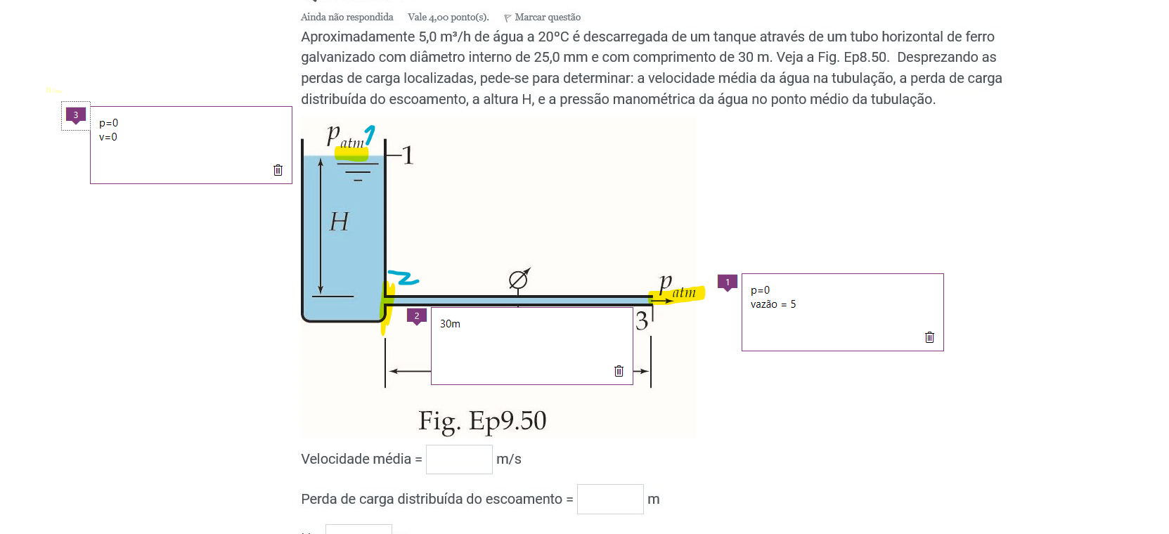
Dados:
L= | 30 | m | E= | 0.00015 | m
vazao = | 0.0013888888889 | m^3/3
A= | 0.000491 | m^2
D= | 0.025 | m
v= | 2.829 | m/s
u= | 0.001
Ph20= | 998.2
Re= | 70608.20631

turbulento--> |  |  | f= | 0.033588730713

Hd= | 16.446407444 | m

de 2 --> 3 | P2= | 161048.85 | Pa

de 1 -->2 | H= | 16.854441307 | m

ex3
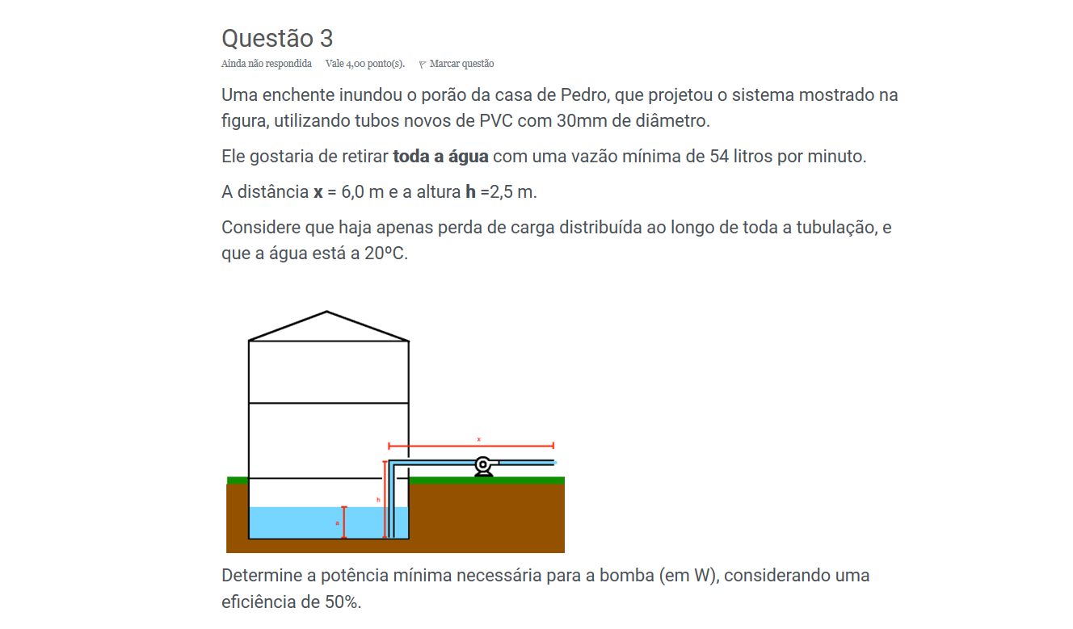
D= | 30 | mm | 0.03 | m
vazao= | 54 | l/m | 0.0009 | m^3/s
x= | 6 | m
h= | 2.5 | m
Ph20= | 998.2 | kg/m^3
Nb= | 50 | %
Nb= | 0.5
A= | 0.00070685834706 | m^2
u= | 0.001
E= | 0
V2= | 1.2732395447 | m/s
Re= | 38128.431407 |  |  |  | otaku fedido

Turbulento--> |  | f= | 0.022088857734

Hd= | 0.51712098656 | m

Hb= | 3.0997478438 | m

Wb= | 54.637 | W

